E3.1
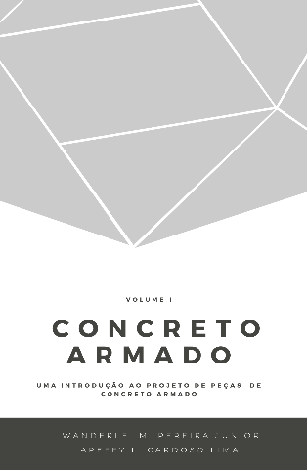
 |  |  | Concreto Armado |  | Volume I
 |  |  | Uma introdução ao projeto de peças de concreto armado
 |  |  | Prof. Wanderlei Malaquias Pereira Junior
 |  |  | Prof. Areffy Luiz Cardoso Lima
 |  |  | Legenda
 |  |  |  | Usuário inserir dados

Exercício Resolvido 3.1

u (MPa ) | σ (MPa) | R (MPa) | u (MPa ) | σ (MPa) | S (MPa) | Margem | Falha
120 | 20.00 | 87.58 | 100.00 | 10.00 | 83.71 | 3.88 | não
120 | 20.00 | 117.70 | 100.00 | 10.00 | 102.36 | 15.34 | não
120 | 20.00 | 95.25 | 100.00 | 10.00 | 110.75 | -15.50 | sim
120 | 20.00 | 102.23 | 100.00 | 10.00 | 79.65 | 22.58 | não
120 | 20.00 | 110.25 | 100.00 | 10.00 | 105.71 | 4.54 | não
120 | 20.00 | 124.96 | 100.00 | 10.00 | 104.49 | 20.46 | não
120 | 20.00 | 131.26 | 100.00 | 10.00 | 109.78 | 21.48 | não
120 | 20.00 | 143.10 | 100.00 | 10.00 | 100.41 | 42.69 | não
120 | 20.00 | 140.15 | 100.00 | 10.00 | 92.91 | 47.24 | não
120 | 20.00 | 105.80 | 100.00 | 10.00 | 120.59 | -14.79 | sim
120 | 20.00 | 117.90 | 100.00 | 10.00 | 106.36 | 11.54 | não
120 | 20.00 | 91.38 | 100.00 | 10.00 | 93.24 | -1.86 | sim
120 | 20.00 | 122.47 | 100.00 | 10.00 | 100.39 | 22.08 | não
120 | 20.00 | 100.93 | 100.00 | 10.00 | 94.29 | 6.64 | não
120 | 20.00 | 131.15 | 100.00 | 10.00 | 103.30 | 27.85 | não
120 | 20.00 | 122.61 | 100.00 | 10.00 | 81.82 | 40.79 | não
120 | 20.00 | 113.95 | 100.00 | 10.00 | 100.22 | 13.73 | não
120 | 20.00 | 119.61 | 100.00 | 10.00 | 103.05 | 16.56 | não
120 | 20.00 | 129.71 | 100.00 | 10.00 | 93.55 | 36.16 | não
120 | 20.00 | 91.07 | 100.00 | 10.00 | 105.40 | -14.33 | sim

